Requerimientos funcionales
Jasman Automotriz SA de CV |  |  |  |  |  | Jasman Automotriz SA de CV |  |  |  |  |  |  |  |  |  | Jasman Automotriz SA de CV

 |  | Bloqueo de creación de cotizaciones en CERO |  |  |  |  |  |  | Bloqueo de creación de cotizaciones en CERO |  |  |  |  |  | Bloqueo de creación de cotizaciones en CERO |  | (IEEE830)
 |  |  |  |  | (IEEE830) |  |  |  |  |  |  | (IEEE830) |  | Fecha: | 25/11/2024 |  | Folio: | 725
Fecha: | 25/11/2024 |  | Folio: | 725 |  | Fecha: |  | 25/11/2024 |  |  | Folio: | 725 |  |  | Información de apoyo
 |  |  |  |  |  |  |  |  |  |  |  |  |  |  | Imagen unicamente ilustrativa no describe ningún proceso en especifico
Solicita: | Juan Manuel Yescas Estrada |  |  |  |  | Solicita: |  | Juan Manuel Yescas Estrada
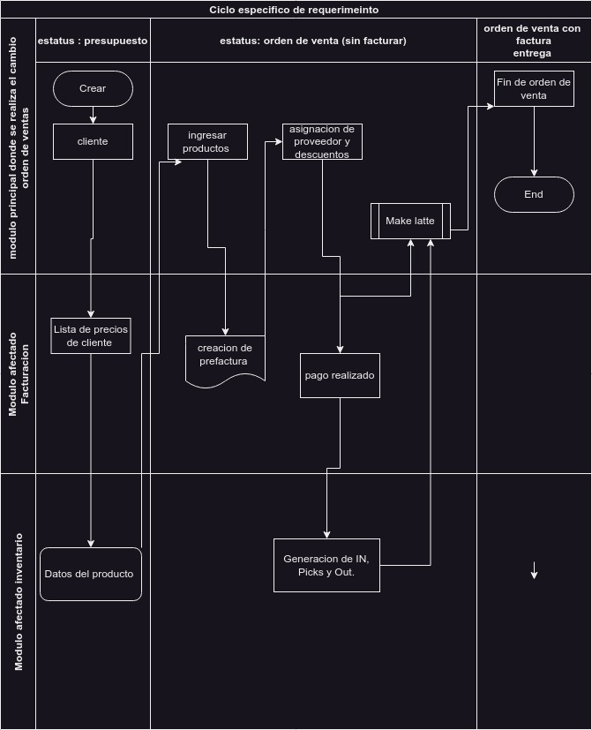
Incidencia o motivo de mejora: | Se detecto que en ocasiones algunos usuarios (Vendedores) generaban ordenes de venta ingresaban todas las lineas de la ordene de venta pero el costo de los productos y las unidades lo establecían en 0, por lo cual el personal de seguimiento de clientes no podía tener un panorama de lo que se estaba cotizando ni las cantidades que estas supondrían, se daba todo el proceso de la venta (Generación de contrato incluso en ocasiones se confirmaban con valores en 0 ). Después de valorar el comportamiento del sistema y entender los motivos por los cuales lo vendedores realizaban este comportamiento, se decidió generar algunas restricciones para solucionar este tema, aprovechando todas las ventajas de la analítica que la empresa espera. |  |  |  |  | casos de uso a validar |  | Función | Condición | Proceso a realizar | Comportamiento esperado | Resultado obtenido | Estatus de la prueba
 |  |  |  |  |  |  |  | Creación de linea en orden de venta | Se establece un cliente que ya cuente con un registro previo, el vendedor pertenece a un equipo de venta | crea lineas de la orden y se establece lo siguiente: * producto de tipo almacenable que no sea refacción * el proveedor, * Cantidad en “5”. | Se espera que el precio unitario y precio costo sea de solo lectura y no permita la edición de los mismos. La linea se guardara con un correcto flujo

Validación de requerimiento (evaluado por sistemas) | Se solicito una restricción en las ordenes de ventas donde: Solicite el proveedor cuando sea un producto almacenable (solo a lo que se pueda comprar en sucursal (refacciones y manos de obra maquiladas), El campo es el "Comprado en la Sucursal" = is_purchased_from_branch en el modelo product.template que sea TRUE). Que no permitan Cotizaciones con Importe Cero. Que No permita Costo=0 y en Precio =0 cuando sea un producto almacenable con Cantidad >0, pero que si permita Cantidad = 0, Costo=0 y Precio =0 , para los casos que se tengan que quitar la linea y que no se pueda borrar. |  |  |  |  |  |  | Creación o edición de linea en orden de venta | Se establece un cliente que ya cuente con un registro previo, el vendedor pertenece a un equipo de venta | crea lineas de la orden y se establece lo siguiente: * producto de tipo almacenable que sea refacción * el proveedor, * Cantidad en “5”, | Se espera que el precio unitario y precio costo sea editables (estos pueden a parecer en 0 o estar definidos). Si en cualquiera de los caso se establece el valor de la cantidad, el costo o el precio unitario en “valor negativo” ejemplo: “ -2”, no permitirá guardar los campos hasta que esto sea corregido o se descarten los cambios en la orden de venta.

 |  |  |  |  |  |  |  | Creación o edición de linea en orden de venta | Se establece un cliente que ya cuente con un registro previo, el vendedor pertenece a un equipo de venta | crea lineas de la orden y se establece lo siguiente: * producto de tipo almacenable que sea refacción * el proveedor, * Cantidad en “5”, | Se espera que el precio unitario y precio costo sea editables (estos pueden a parecer en 0 o estar definidos). Si en cualquiera de los caso se establece el valor de el costo o el precio unitario en “cero” ejemplo: “ 0”, no permitirá guardar los cambios hasta que esto sea corregido o se descarten los cambios en la orden de venta.

Perspectiva del proyecto |  |  | Funciones del proyecto
Las ordenes de venta se pueden generar desde el modulo de ventas, CRM. En ellas se puede ingresar distintas lineas en las que pueden ser productos “almacenables, servicios, o consumibles” |  |  | según sea la necesidad del cliente en estas lineas se establece el producto, el numero de unidades, el precio costo y el precio unitario, entre otros campos, estos se establecen para cada producto en la orden de cotización. La orden suma o valora los valores de cada linea y genera los totales de conceptos como costo total, iva de la orden entre otros campos y son el precursor de otros flujos de trabajo como son los movimientos de almacén y facturación de los productos según sea el caso.
 |  |  |  |  |  |  |  | Creación o edición de linea en orden de venta | Se establece un cliente que ya cuente con un registro previo, el vendedor pertenece a un equipo de venta | crea lineas de la orden y se establece lo siguiente: * producto de tipo almacenable * el proveedor, * Cantidad en “0”, | Se espera que el precio unitario y precio costo sea editables (estos pueden a parecer en 0 o estar definidos). Si en cualquiera de los caso se establece el valor de el costo o el precio unitario, al guardar los cambios o cambiar a cualquier estatus en la orden de venta, los valores en precio unitario y costo se sustituirán por “0” en esa linea en especifico pero si permitirá el guardado de la linea de la orden de venta.

Características de los usuarios |  |  | Restricciones
grupos mínimo necesarios: Inventario/Inventario/Usuario Inventario/Compras/Usuario ventas/ventas/usuario: Documentos propios Facturación/Facturación/usuario |  |  | El usuario de ventas deberá de tener un equipo de ventas, con esto nos aseguramos que los diarios y asignación de ubicación y almenes estén relacionados a su usuario. Ser responsable de la veracidad de precios y servicios ofrecidos al cliente así como seguir las métricas propuestas por la empresa para la asignación de precios descuentos y promociones asignados en las cotizaciones.

Suposiciones y dependencias |  |  | Requisitos futuros
Se supone que el usuario cuenta con la capacitación y dominio el sistema, Que el sistema ya cuenta con los usuarios registrados y cuentan con todas las características necesarias para la venta, Que los productos ofrecidos cuentan con existencias y están correctamente registrados en el sistema

 |  |  |  |  |  |  |  |  |  |  |  |  |  |  | Formato valido para estándar IEE830

 |  |  |  |  |  | Jasman Automotriz SA de CV

 |  |  |  |  |  |  |  |  |  |  |  | 0
 |  |  |  |  |  | Fecha: |  | 0 |  |  | Folio: | 0

 |  |  |  |  |  | Solicita: |  | 0

 |  |  |  |  |  | Afectaciones a módulos externos

 |  |  |  |  |  | Pruebas sugeridas para la validación

 |  |  |  |  |  | Comentarios /descubrimientos durante el análisis o validación

 |  |  |  |  |  |  |  | Firma del solicitante |  |  | Firma de validación de requerimiento

 |  |  |  |  |  |  | Formato valido para estándar IEE830

